9.28
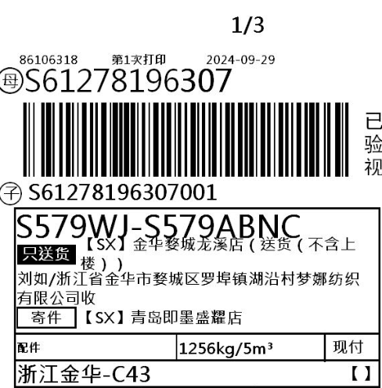
上 海 汭 珩 发 货 清 单
（Relay Packaging Technology & Solution Delivery List）
Shipping Date 发货日期: |  | 2024-09-28
快递单号: |  | S61278196307 顺心捷达

订单号 | 产品型号 | 订单数 | 备品数 | 总实发数 | 总箱数 | 装箱明细
S24090263 | FFLX/24/M12011G-UK-BLACK-60D | 8080 | 242 | 8322 | 9 | 8箱*1000个+1箱*322个 托盘 3/3
合计： |  |  |  | 8322 | 9

订单号 | 产品型号 | 订单数 | 备品数 | 总实发数 | 总箱数 | 装箱明细
S24090263 | FFLX/24/M12011G-CE-BLACK-40D | 2020 | 61 | 2081 | 2 | 1箱*1010个+1箱*1071个 托盘3/3
合计： |  |  |  | 2081 | 2

订单号 | 产品型号 | 订单数 | 备品数 | 总实发数 | 总箱数 | 装箱明细
S24090263 | FFLX/24/M11967G-CE-BLACK-120D | 3300 | 100 | 3400 | 3 | 2箱*1500个+1箱*400个 托盘3/3
合计： |  |  |  | 3400 | 3

订单号 | 产品型号 | 订单数 | 备品数 | 总实发数 | 总箱数 | 装箱明细
S24090263 | FFBT/26/M11897G-CE-BLACK(OPT1) | 2020 | 230 | 2250 | 5 | 4箱*450个+1箱*470个 托盘3/3
合计： |  |  |  | 2250 | 5

订单号 | 产品型号 | 订单数 | 备品数 | 总实发数 | 总箱数 | 装箱明细
S24070511 | FFBT/24/M12006G-UK | 35150 | 750 | 35900 | 26 | 25箱*1400个+1箱*900个 托盘1/3托盘2/3
合计： |  |  |  | 35900 | 26
 | 发货明细放到第三个托盘上了
